Источники
 |  |  |  |  | Форма 0503117-НП с.3
3. Источники финансирования дефицита бюджета

Наименование показателя | Код строки | Код источника финансирования дефицита бюджета по бюджетной классификации | Утвержденные бюджетные назначения | Исполнено | Неисполненные назначения

1 | 2 | 3 | 4 | 5 | 6
Источники финансирования дефицита бюджета - всего | 500 | x
в том числе:
источники внутреннего финансирования бюджета | 520 | x
из них:
источники внешнего финансирования бюджета | 620 | x |  |  |  | 1
из них: |  |  |  |  |  | 1
Изменение остатков средств | 700 |  |  |  |  | 1
увеличение остатков средств, всего | 710 |  |  |  | X
уменьшение остатков средств, всего | 720 |  |  |  | X | 1

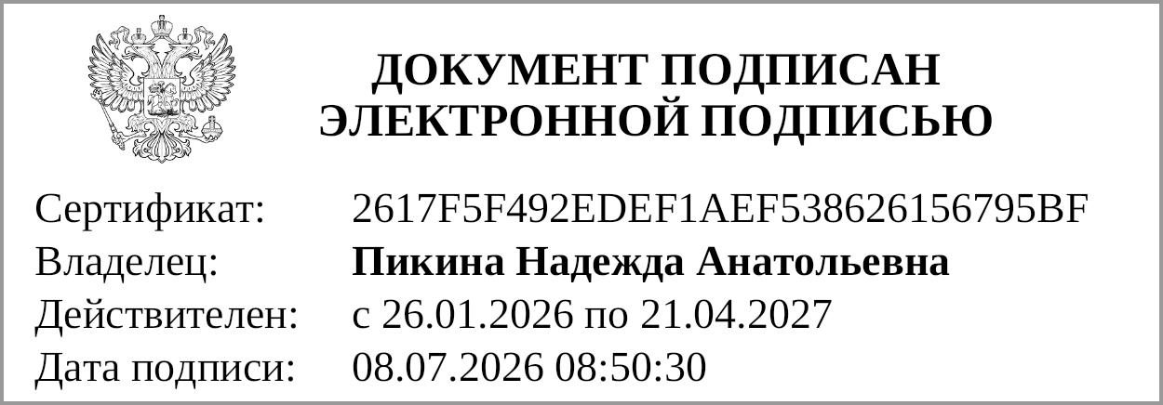
Руководитель |  |  | Н.А.Пикина
 | (подпись) |  | (расшифровка подписи)

Руководитель финансово- экономической службы |  |  | Н.А.Пикина
 | (подпись) |  | (расшифровка подписи)
 | 

Главный бухгалтер |  |  | О.Н.Харина
 | (подпись) |  | (расшифровка подписи)

"01" июля 2026 г.

Документ подписан электронной подписью. Дата представления 08.07.2026 Главный бухгалтер(Харина Оксана Николаевна, Сертификат: 008FF5053615660E0AFFBFE40F93F9310A, Действителен: с 02.06.2026 по 26.08.2027), Руководитель(Пикина Надежда Анатольевна, Сертификат: 2617F5F492EDEF1AEF538626156795BF, Действителен: с 26.01.2026 по 21.04.2027), Руководитель финансово-экономической службы(Пикина Надежда Анатольевна, Сертификат: 2617F5F492EDEF1AEF538626156795BF, Действителен: с 26.01.2026 по 21.04.2027)

